Pantallazos
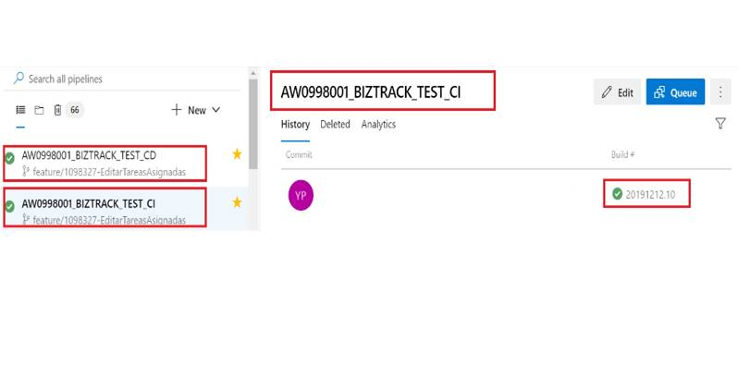
Politicas de los Pull request
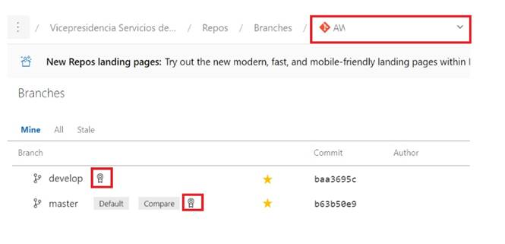

Ejecución exitosa de los Pull request


Cargue correcto de los Pipeline

